軒尼詩道官立小學(銅鑼灣)
是否可统计升中数据 | 年份 | 升入学校 | 人数 | 参考资料
是 | 2025 | 皇仁書院 | 33 | 官立
 |  | 庇理羅士女子中學 | 5 | 官立
 |  | 金文泰中學 | 1 | 官立
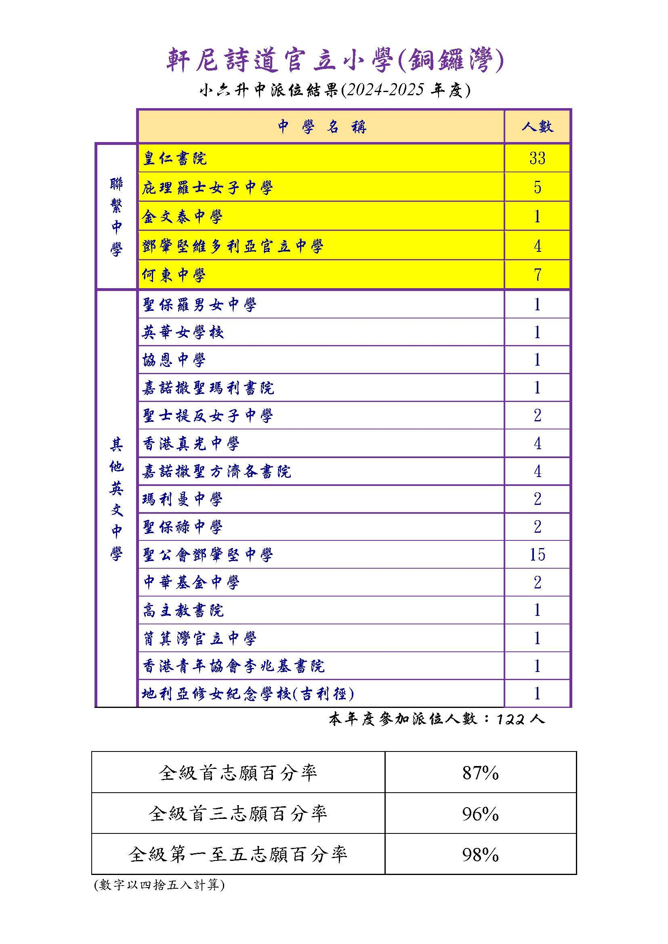
 |  | 鄧肇堅維多利亞官立中學 | 4 | 官立
 |  | 何東中學 | 7 | 資助
 |  | 聖保羅男女中學 | 1 | 直資
 |  | 英華女學校 | 1 | 資助
 |  | 協恩中學 | 1 | 直資
 |  | 嘉諾撒聖瑪利書院 | 1 | 資助
 |  | 聖士提反女子中學 | 2 | 資助
 |  | 香港真光中學 | 4 | 資助
 |  | 嘉諾撒聖方濟各書院 | 4 | 資助
 |  | 瑪利曼中學 | 2 | 資助
 |  | 聖保祿中學 | 2 | 資助
 |  | 聖公會鄧肇堅中學 | 15 | 資助
 |  | 中華基金中學 | 2 | 直資
 |  | 高主教書院 | 1 | 資助
 |  | 筲箕灣官立中學 | 1 | 官立
 |  | 香港青年協會李兆基書院 | 1 | 直資
 |  | 地利亞修女紀念學校（吉利徑） | 1 | 直資

